Sheet1
工人姓名 NAMA |  |  |  | NUNUNG TRISNAWATI |  |  |  |  |  |  |  | 編號 KODE : |  | JICBR-0134
報到日 DAFTAR |  |  |  | 2025-11-24 |  |  |  |  | 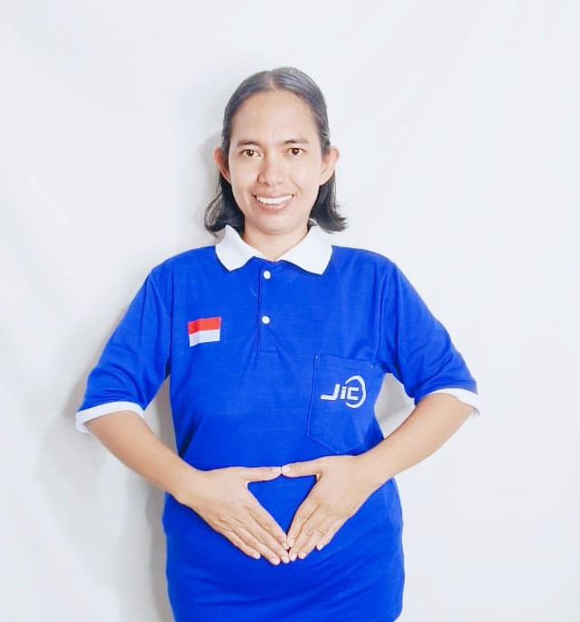
性別 KELAMIN |  |  |  | 女 PEREMPUAN
出生日TGL LAHIR |  |  |  | 1987-08-15
年齡 UMUR |  |  |  | 38
出生地TPT LAHIR |  |  |  | BREBES
身高TINGGI / 體重BERAT |  |  |  | 163 |  | 公分/ | 65 | 公斤
宗教 AGAMA |  |  |  | 回教 Islam
學歷 PENDIDIKAN |  |  |  | 國小 SD
語言能力 BAHASA |  |  |  | 剛學 MULAI | 一點 DIKIT | 一般 BIASA | 可以 BAIK | 很好 BAGUS
國語 MANDARIN |  |  |  | V
英語INGGRIS |  |  |  |  | V
印尼語 INDO |  |  |  |  |  |  |  | V
婚姻狀況 STATUS NIKAH |  |  |  | 已婚 Nikah
配偶姓名/年齡 NAMA/UMUR |  |  |  | ADI ROSIDI |  |  |  | 40
配偶工作 KERJAAN SUAMI |  |  |  | PEDAGANG
小孩人數 JUMLAH ANAK |  |  |  | 3
女孩和年齡 PUTRI / UMUR |  |  |  | 15TH
男孩和年齡 PUTRA / UMUR |  |  |  | 21TH. 10TH

地址 ALAMAT |  |  |  | DESA SLATRI TIMUR RT008 RW002 KEC.LARANGAN KAB.BREBES JAWA TENGAH

國家地點 NEGARA |  |  | 工作期間 LAMA |  |  | 工作內容 PEKERJAAN YANG DILAKUKAN
新加坡 | SINGAPORE |  | 2020-2022 |  |  | JAGA TUAN UMUR 65TH. LUMPUH TOTAL.TERLENTANG DI RANJANG.LAP BADAN.PAKAI POPOK. SIANG HARI BOPONG DARI RANJANG KE KURSI RODA 3-4X. SUAPI MAKAN (MINUM OBAT).BERSIHKAN RUMAH.MASAK. DI RUMAH MAJIKAN MASIH ADA NYONYA UMUR 59TH MASIH SEHAT. MEREKA ORANG INDONESIA 照顾一位65岁的先生，他全身瘫痪。他躺在床上，擦拭身体，穿尿布。白天，每天3-4次将他从床上抱到轮椅上。喂他吃饭（给他吃药）。打扫房屋，做饭。雇主家还有一位59岁的女太太，身体健康。他们都是印尼人。
印尼 | JAKARTA |  | 2023-2025 |  |  | JAGA NENEK UMUR 73TH.STROKE SEBELAH KIRI. KAKI KURANG TENAGA. BANTU NENEK KE KAMAR MANDI. BANTU DUDUK DAN BERDIRI.PAKAI POPOK. 照顾73岁的老奶奶。左腿中风，双腿无力。协助老奶奶上厕所，帮助她坐下和站立，并帮她穿尿布。睡在同一间房，但睡在不同的床上
家屬資料 DATA KELUARGA
父親姓名 NAMA AYAH |  |  |  | SIWAN |  |  |  | 年齡 UMUR |  | 70 | 父親工作 KERJAAN AYAH |  |  |  | 農夫
母親姓名 NAMA IBU |  |  |  | RASMUNAH |  |  |  | 年齡 UMUR |  | 67 | 母親工作 KERJAAN IBU |  |  |  | 農夫
兄妹人數 TOTAL SAUDARA |  |  |  | - | 兄妹中你的排行是第… DIANTARA SAUDARA, URUTAN ANDA KE… |  |  |  |  |  |  |  |  |  |  | 1
兄弟/年齡 SDR LAKI / UMUR |  |  |  | - |  |  |  | 姐妹/年齡 SDR CEWEK / UMUR |  |  |  |  | -
1. 你是否可以吃豬肉 Apakah Anda boleh makan daging babi ?
2. 是否可以在工作時不用手機 Apakah saat jam kerja bisa tanpa pakai hp ?
3. 你是否會害怕狗 Apakah Anda takut pada anjing?
4. 你可以抱幾公斤 Anda kuat gendong berapa kg: |  |  |  |  |  |  |  |  |  |  |  | 60公斤
備註PS |  | CALON PEKERJA MIGRAN INDONESIA DARI CABANG BREBES

 | NAMA SPONSOR : IBUK ADE
 | NO HP
 | VAKSIN : 2X

